全国_表1図1・表2図2
全国がん検診実施状況

 | 1 |  | 指針に基づくがん検診実施状況（全国）

 | 表1 指針に基づく検診実施状況（令和3年度の検診実施状況）

 |  |  |  | 実施したと回答した市区町村割合(%)
 |  |  |  | 胃*1 | 大腸 | 肺 | 乳 | 子宮頸
 |  |  | 集計対象市区町村数 | 1730 | 1733 | 1730 | 1729 | 1729
 |  |  | 集計対象市区町村割合(%) | 99.6 | 99.8 | 99.6 | 99.5 | 99.5
 | 指針に基づく対象年齢で検診を実施した*1 *2 |  |  | 6.2 | 78.1 | 60.4 | 84.1 | 96.8
 | 指針に基づく受診間隔*で検診を実施した*1 *2 |  |  | 5.2 | 99.8 | 95.5 | 42.6 | 37.0
 | *1 | 平成28年2月の指針改定に伴い、胃がん検診ではそれまで対象年齢は「40歳以上、上限制限なし」、受診間隔は「年1回」であったのが、それぞれ「50歳以上、上限制限なし（ただし、胃部エックス線検査については、当分の間、40歳以上の者を対象としても差し支えない。）」「同一人にとって受診機会は毎年あるが、原則2年に1回の受診間隔（ただし、胃部エックス線検査については、当分の間、年1回実施しても差し支えない）」に変更された。 よって、平成29年度調査（平成28年度検診体制）以降は、胃がん検診の対象年齢は「50歳以上、上限制限なし」、受診間隔は「2年に1回」と回答した場合のみ指針に基づくものとして集計している。

 | *2 | 令和3年度調査（令和2年度の検診実施状況）以降、指針に基づく検診方法（14ページ参照）の対象年齢と受診間隔の回答をもとに集計した。

胃
大腸
肺
乳
子宮頸

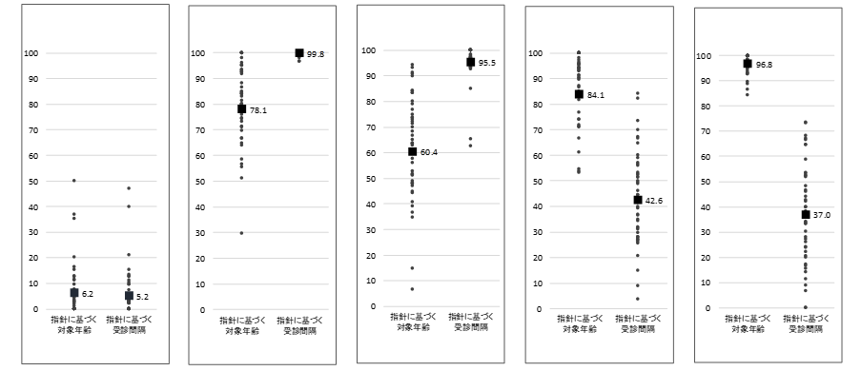

実施割合(%)

■ 全 国 ● 各都道府県
 | 図1 指針に基づく検診実施状況(都道府県別)

 | 表2 指針に基づかない検診実施状況（令和3年度の検診実施状況）

 |  |  |  | 実施したと回答した市区町村割合(%)
 |  |  | 集計対象市区町村数 |  |  | 1734
 |  |  | 集計対象市区町村割合(%) |  |  | 99.8
 | 指針以外の何らかの部位で検診を実施した |  |  |  |  | 82.1
 |  |  | 前立腺がん検診 （PSA検査） を実施した |  |  | 79.3
 |  |  | 子宮体がん検診 （細胞診） を実施した |  |  | 10.6
 |  |  | エコーによる検診 （肝臓、卵巣、甲状腺） を実施した |  |  | 13.1
 |  |  | その他の 何らかの検診 を実施した |  |  | 10.0

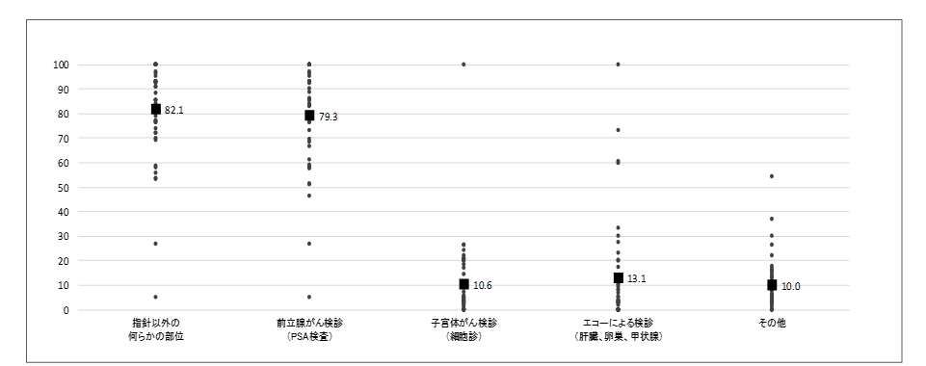

実施割合(%)

■ 全 国 ● 各都道府県
 | 図2 指針に基づかない検診実施状況(都道府県別)

